B3. Mô hình quan hệ
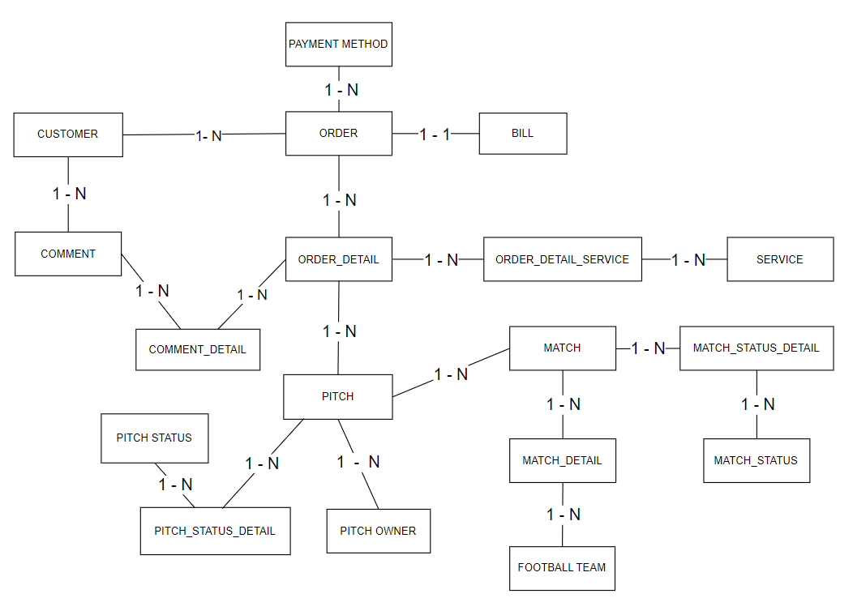
Xác định các đối tượng cần lưu trữ Xác định các thuộc tính, thông tin của từng đối tượng
 |  |  |  |  |  |  |  |  |  | CLOB
 |  |  |  | ORDER - ITEM_DETAIL |  |  |  |  |  | BLOB
T01 | T02 | T03 | T04 | T05 | T06 | T07 | T08 | T09 | T10 | T11 | T12 | T13 | T14 | T15 | T16 | T17 | T18
PITCH | PITCH_STATUS_DETAIL | PITCH_STATUS | PITCH_OWNER | CUSTOMER | MATCH | MATCH_DETAIL | MATCH_STATUS | MATCH_STATUS_DETAIL | FOOTBALL_TEAM | ORDER | ORDER_DETAIL | ORDER_DETAIL_SERVICE | PAYMENT METHOD | BILL | COMMENT | COMMENT_DETAIL | SERVICE
ID | ID | ID | ID | ID | ID | ID | ID | ID | ID | ID | ID | ID | ID | ID | ID | ID | ID
NAME | PITCH_ID | DESC | NAME | NAME | TIME | MATCH_ID | DESC | MATCH_ID | NAME | CUSTOMER_ID | ORDER_ID | ORDER_DETAIL_ID | DESC | TOTAL_OF_MONEY | DESC | COMMENT_ID | DESC
CAPACITY | PITCH_STATUS_ID |  | ADDRESS | PHONE | SCORE | FOOTBALL_TEAM_ID |  | MATCH_STATUS_ID | LOCATION | PAYMENT_METHOD_ID | PITCH_ID | SERVICE_ID |  | ORDER_ID |  | ORDER_ID | FEE
LOCATION |  |  | PHONE | ADDRESS | PITCH_ID |  |  |  | PHONE |  | TIME
PRICE
PITCH_STATUS_ID
PITCH_OWNER_ID

1. Xác định các bảng(table) |  |  |  |  | Khóa chính
2. Xác định lại các thuộc tính(đơn)(column) của từng bảng |  |  |  |  | Khóa ngoại
3. Xác định khóa chính
4. Xử lý các mối quan hệ --> khóa ngoại(11, 1n), bảng mới(NN)
--> đảm bảo các bảng dữ liệu sẽ liên kết, ràng buộc với nhau
--> tránh sai sót dữ liệu
--> để xử lý ràng buộc --> khóa ngoại(thuộc tính dùng để liên kết 2 hay nhiều bảng với nhau)

